ログイン
プロジェクト名 |  |  | システム名 |  |  | 画面レイアウト設計書 |  |  |  |  |  |  | 作成者 | 作成日 |  | 更新者 | 更新日
東京ITスクール事務システム化プロジェクトPh1 |  |  | LMS学習管理システム |  |  | ログイン |  |  |  |  |  |  | 小川 | 2016-10-18

 | 画面イメージ
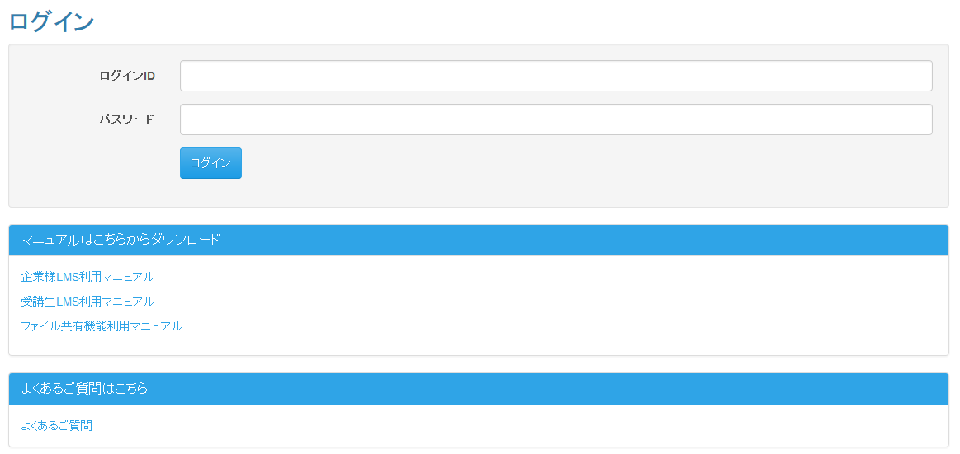
 |  |  |  | 東京ITスクール事務システム化プロジェクトPh1

 | 入力仕様
 | No | 項目名 | 物理名 |  | コントロール |  | 必須 | 桁数 | 最小値 | 最大値 | IME | 属性 |  |  | 備考

 | 1 | よくある質問 | faq |  | リンク |  | - | - | - | - | - | /login/faq |  |  | よくあるご質問検索・一覧画面へ遷移

ヘルプ
プロジェクト名 |  |  | システム名 |  |  | 画面レイアウト設計書 |  |  |  |  |  |  | 作成者 | 作成日 |  | 更新者 | 更新日
東京ITスクール事務システム化プロジェクトPh1 |  |  | LMS学習管理システム |  |  | ヘルプ |  |  |  |  |  |  | 小川 | 2016-10-18

 | 画面イメージ

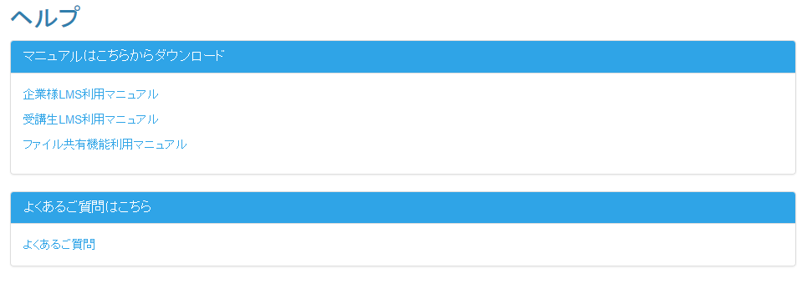
 |  |  |  | 東京ITスクール事務システム化プロジェクトPh1

 | 入力仕様
 | No | 項目名 | 物理名 |  | コントロール |  | 必須 | 桁数 | 最小値 | 最大値 | IME | 属性 |  |  | 備考

 | 1 | よくある質問 | faq |  | リンク |  | - | - | - | - | - | /help/faq |  |  | よくあるご質問検索画面へ遷移

よくある質問検索・一覧(ユーザ)
プロジェクト名 |  |  |  |  |  | システム名 |  |  |  |  |  | 画面レイアウト設計書 |  |  |  |  |  |  |  |  | 作成者 | 作成日 |  | 更新者 |  | 更新日
東京ITスクール事務システム化プロジェクトPh1 |  |  |  |  |  | LMS学習管理システム |  |  |  |  |  | よくある質問検索・一覧(ユーザ) |  |  |  |  |  |  |  |  | 小川 | 2016-10-18 |  | 小川 |  | 2016-11-18

 | 画面イメージ

 |  | 検索画面イメージ |  |  |  |  |  |  | 東京ITスクール事務システム化プロジェクトPh1

 |  |  | よくあるご質問

 |  |  |  | キーワード検索

検索

 |  |  |  | カテゴリ検索

 |  |  |  |  | ・○○の使いかた
 |  |  |  |  | ・○○の使いかた２
 |  |  |  |  | ・○○の使いかた３
 |  |  |  |  | ・○○の使いかた４

 |  | 検索結果イメージ

 |  |  | よくあるご質問

 |  |  |  | キーワード検索

検索

 |  |  |  | カテゴリ検索

 |  |  |  |  | ・○○の使いかた
 |  |  |  |  | ・○○の使いかた２
 |  |  |  |  | ・○○の使いかた３

 |  |  | 1ページあたりの表示件数： |  |  |  |  | 10 |  |  | ▼

 |  |  | 検索結果
 |  |  | Q1. 料金のプランを教えてください。

 |  |  | Q2. プランの変更は可能ですか。

 |  |  | 3 件中 1 件から 3 件までを表示 |  |  |  |  |  |  |  |  |  |  |  |  |  |  |  |  |  |  |  |  | 前へ | 1 | 次へ

 |  | 回答展開イメージ

 |  |  | 1ページあたりの表示件数： |  |  |  |  | 10 |  |  | ▼

 |  |  | 検索結果
 |  |  | Q1. 料金のプランを教えてください。

 |  |  | A1. 様々なプランをご用意しております。 お客様に合ったご提案をさせていただきます。

 |  |  | Q2. プランの変更は可能ですか。

 |  |  | Q3. プランの変更は可能ですか。

 |  |  | 3 件中 1 件から 3 件までを表示 |  |  |  |  |  |  |  |  |  |  |  |  |  |  |  |  |  |  |  |  | 前へ | 1 | 次へ

 | 入力仕様
 | No |  | 項目名 |  |  | 物理名 |  |  |  | コントロール |  |  | 必須 |  | 桁数 | 最小値 | 最大値 |  | IME | 属性 |  |  | 備考

 | 1 |  | キーワード |  |  | keyword |  |  |  | テキストボックス |  |  | - |  | - | - | - |  | on | 全角文字 |  |  | 検索押下時
 | 2 |  | 検索 |  |  | search |  |  |  | 送信ボタン |  |  | - |  | - | - | - |  | - | /faq/search |  |  | -
 | 3 |  | カテゴリー名 |  |  | categoryName |  |  |  | リンク |  |  | - |  | - | - | - |  | - | /faq/category |  |  | -
 | 4 |  | カテゴリーID |  |  | categoryId |  |  |  | パラメーター |  |  | ○ |  | - | - | - |  | - | 半角数字 |  |  | カテゴリー名押下時
 | 5 |  | 質問内容 |  |  | question |  |  |  | リンク |  |  | - |  | - | - | - |  | - | - |  |  | -

 | 出力仕様
 | No |  | 項目名 |  |  |  | データ元 |  |  |  |  |  |  |  |  |  |  | 備考
 |  |  |  |  |  |  | テーブル名 |  |  |  |  |  |  | フィールド
 | 1 |  | カテゴリー名 |  |  |  | m_frequently_asked_question_category |  |  |  |  |  |  | category_name |  |  |  | カテゴリーIDを基に出力
 | 2 |  | 質問内容 |  |  |  | m_frequently_asked_question |  |  |  |  |  |  | question
 | 3 |  | 回答内容 |  |  |  | m_frequently_asked_question |  |  |  |  |  |  | answer |  |  |  | 質問内容押下時に表示される

よくある質問一覧(管理者)
プロジェクト名 |  |  | システム名 |  |  |  | 画面レイアウト設計書 |  |  |  |  |  |  |  |  | 作成者 | 作成日 |  | 更新者 | 更新日
東京ITスクール事務システム化プロジェクトPh1 |  |  | LMS学習管理システム |  |  |  | よくある質問一覧(管理者) |  |  |  |  |  |  |  |  | 小川 | 2016-10-18 |  | 小川 | 2016-11-18

 | 画面イメージ
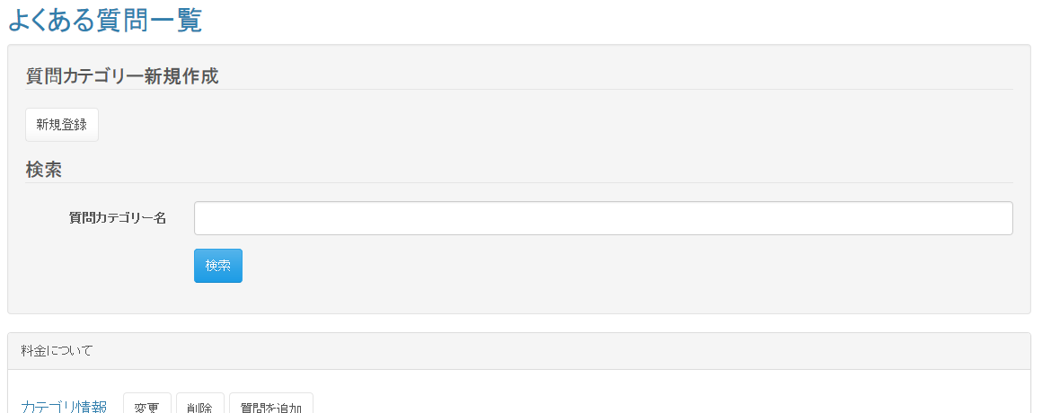
 |  |  |  |  | 東京ITスクール事務システム化プロジェクトPh1



 | 入力仕様
 | No | 項目名 | 物理名 |  |  | コントロール |  | 必須 |  | 桁数 | 最小値 | 最大値 |  | IME | 属性 |  |  | 備考

 | 1 | 質問カテゴリー名 | faqCategoryName |  |  | テキストボックス |  | - |  | - | - | - |  | - | 全角文字 |  |  | 検索押下時
 | 2 | カテゴリーＩＤ | categoryId |  |  | パラメーター |  | ○ |  | - | - | - |  | - | 半角数字 |  |  | カテゴリ削除／カテゴリ変更／質問を追加押下時

 | 3 | 質問ＩＤ | questionId |  |  | パラメーター |  | ○ |  | - | - | - |  | - | 半角数字 |  |  | 質問変更／質問削除押下時
 | 4 | カテゴリー登録 | - |  |  | 送信ボタン |  | - |  | - | - | - |  | - | /faq/category/regist |  |  | -
 | 5 | カテゴリー変更 | - |  |  | 送信ボタン |  | - |  | - | - | - |  | - | /faq/category/update |  |  | -
 | 6 | カテゴリー削除 | - |  |  | 送信ボタン |  | - |  | - | - | - |  | - | /faq/category/delete |  |  | 確認ダイアログが表示される
 | 7 | 質問追加 | - |  |  | 送信ボタン |  | - |  | - | - | - |  | - | /faq/regist |  |  | -
 | 8 | 質問変更 | - |  |  | 送信ボタン |  | - |  | - | - | - |  | - | /faq/update |  |  | -
 | 9 | 質問削除 | - |  |  | 送信ボタン |  | - |  | - | - | - |  | - | /faq/delete |  |  | 確認ダイアログが表示される

 | 出力仕様
 | No | 項目名 |  | データ元 |  |  |  |  |  |  |  |  | 備考
 |  |  |  | テーブル名 |  |  |  |  | フィールド
 | 1 | 質問カテゴリーID |  | m_frequently_asked_question_category |  |  |  |  | category_id
 | 2 | 質問カテゴリー名 |  | m_frequently_asked_question_category] |  |  |  |  | category_name
 | 3 | 質問ID |  | m_frequently_asked_question |  |  |  |  | question_id
 | 4 | 質問 |  | m_frequently_asked_question |  |  |  |  | question

質問登録
プロジェクト名 |  |  | システム名 |  |  |  | 画面レイアウト設計書 |  |  |  |  |  |  |  |  | 作成者 | 作成日 |  | 更新者 | 更新日
東京ITスクール事務システム化プロジェクトPh1 |  |  | LMS学習管理システム |  |  |  | 質問登録 |  |  |  |  |  |  |  |  | 小川 | 2016-10-18 |  | 小川 | 2016-11-18

 | 画面イメージ
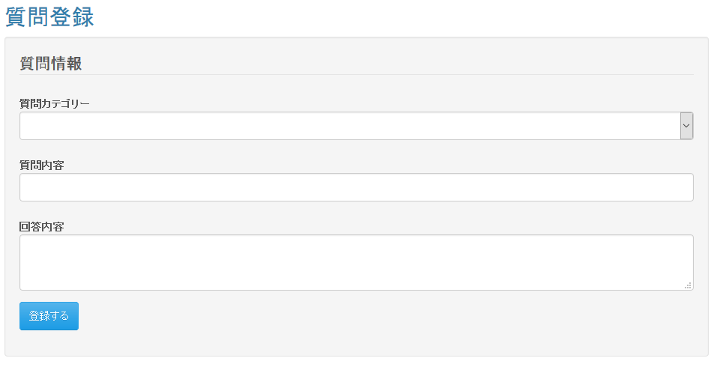
 |  |  |  |  | 東京ITスクール事務システム化プロジェクトPh1

 | 入力仕様
 | No | 項目名 | 物理名 |  |  | コントロール |  | 必須 |  | 桁数 | 最小値 | 最大値 |  | IME | 属性 |  |  | 備考

 | 1 | カテゴリー名 | categoryName |  |  | リストボックス |  | ○ |  | - | - | - |  | - | 半角数字 |  |  | -
 | 2 | 質問内容 | question |  |  | テキストボックス |  | ○ |  | 50 | - | - |  | on | 全角文字 |  |  | -
 | 3 | 回答内容 | answer |  |  | テキストエリア |  | ○ |  | 400 | - | - |  | on | 全角文字 |  |  | -
 | 4 | 登録 | regist |  |  | 送信ボタン |  | - |  | - | - | - |  | - | /faq/regist/complete |  |  | -

 | 出力仕様
 | No | 項目名 |  | データ元 |  |  |  |  |  |  |  |  | 備考
 |  |  |  | テーブル名 |  |  |  |  | フィールド
 | 1 | カテゴリーID |  | m_frequently_asked_question_category |  |  |  |  | category_id |  |  |  | 非表示
 | 2 | カテゴリー名 |  | m_frequently_asked_question_category |  |  |  |  | category_name |  |  |  | パラメーターとして渡されたカテゴリー名が初期表示されている

 | データベース 登録
 | No | 名称 |  | テーブル名(物理名） |  |  |  |  | カラム名(物理名) |  |  |  | 備考

 | 1 | 質問ID |  | m_frequently_asked_question |  |  |  |  | question_id |  |  |  | 自動採番
 | 2 | 質問内容 |  | m_frequently_asked_question |  |  |  |  | question
 | 3 | 質問回答 |  | m_frequently_asked_question |  |  |  |  | answer
 | 4 | カテゴリーID |  | m_frequently_asked_question |  |  |  |  | category_id

質問編集
プロジェクト名 |  |  | システム名 |  |  |  | 画面レイアウト設計書 |  |  |  |  |  |  |  |  | 作成者 | 作成日 |  | 更新者 | 更新日
東京ITスクール事務システム化プロジェクトPh1 |  |  | LMS学習管理システム |  |  |  | 質問編集 |  |  |  |  |  |  |  |  | 小川 | 2016-10-18 |  | 小川 | 2016-11-18

 | 画面イメージ
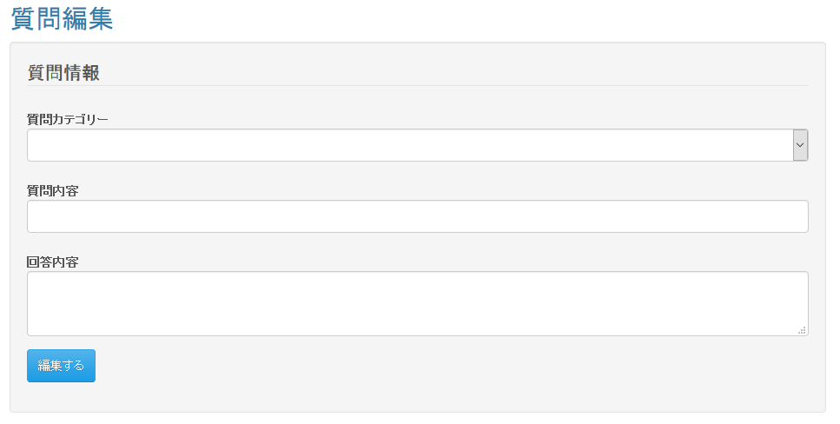
 |  |  |  |  | 東京ITスクール事務システム化プロジェクトPh1

 | 入力仕様
 | No | 項目名 | 物理名 |  |  | コントロール |  | 必須 |  | 桁数 | 最小値 | 最大値 |  | IME | 属性 |  |  | 備考

 | 1 | カテゴリー名 | categoryaName |  |  | リストボックス |  | ○ |  | - | - | - |  | - | 半角数字 |  |  | -
 | 2 | 質問内容 | question |  |  | テキストボックス |  | ○ |  | 50 | - | - |  | on | 全角文字 |  |  | -
 | 3 | 回答内容 | answer |  |  | テキストエリア |  | ○ |  | 400 | - | - |  | on | 全角文字 |  |  | -
 | 4 | 変更 | update |  |  | 送信ボタン |  | - |  | - | - | - |  | - | /faq/update/complete |  |  | -

 | 出力仕様
 | No | 項目名 |  | データ元 |  |  |  |  |  |  |  |  | 備考
 |  |  |  | テーブル名 |  |  |  |  | フィールド
 | 1 | カテゴリーID |  | m_frequently_asked_question_category |  |  |  |  | category_id |  |  |  | 非表示
 | 2 | カテゴリー名 |  | m_frequently_asked_question_category |  |  |  |  | category_name |  |  |  | -
 | 3 | 質問ID |  | m_frequently_asked_question |  |  |  |  | question_id |  |  |  | 非表示
 | 4 | 質問内容 |  | m_frequently_asked_question |  |  |  |  | question |  |  |  | -
 | 5 | 回答内容 |  | m_frequently_asked_question |  |  |  |  | answer |  |  |  | -

 | データベース 更新
 | No | 名称 |  | テーブル名(物理名） |  |  |  |  | カラム名(物理名) |  |  |  | 備考

 | 1 | 質問内容 |  | m_frequently_asked_question |  |  |  |  | question
 | 2 | 回答内容 |  | m_frequently_asked_question |  |  |  |  | answer

